29
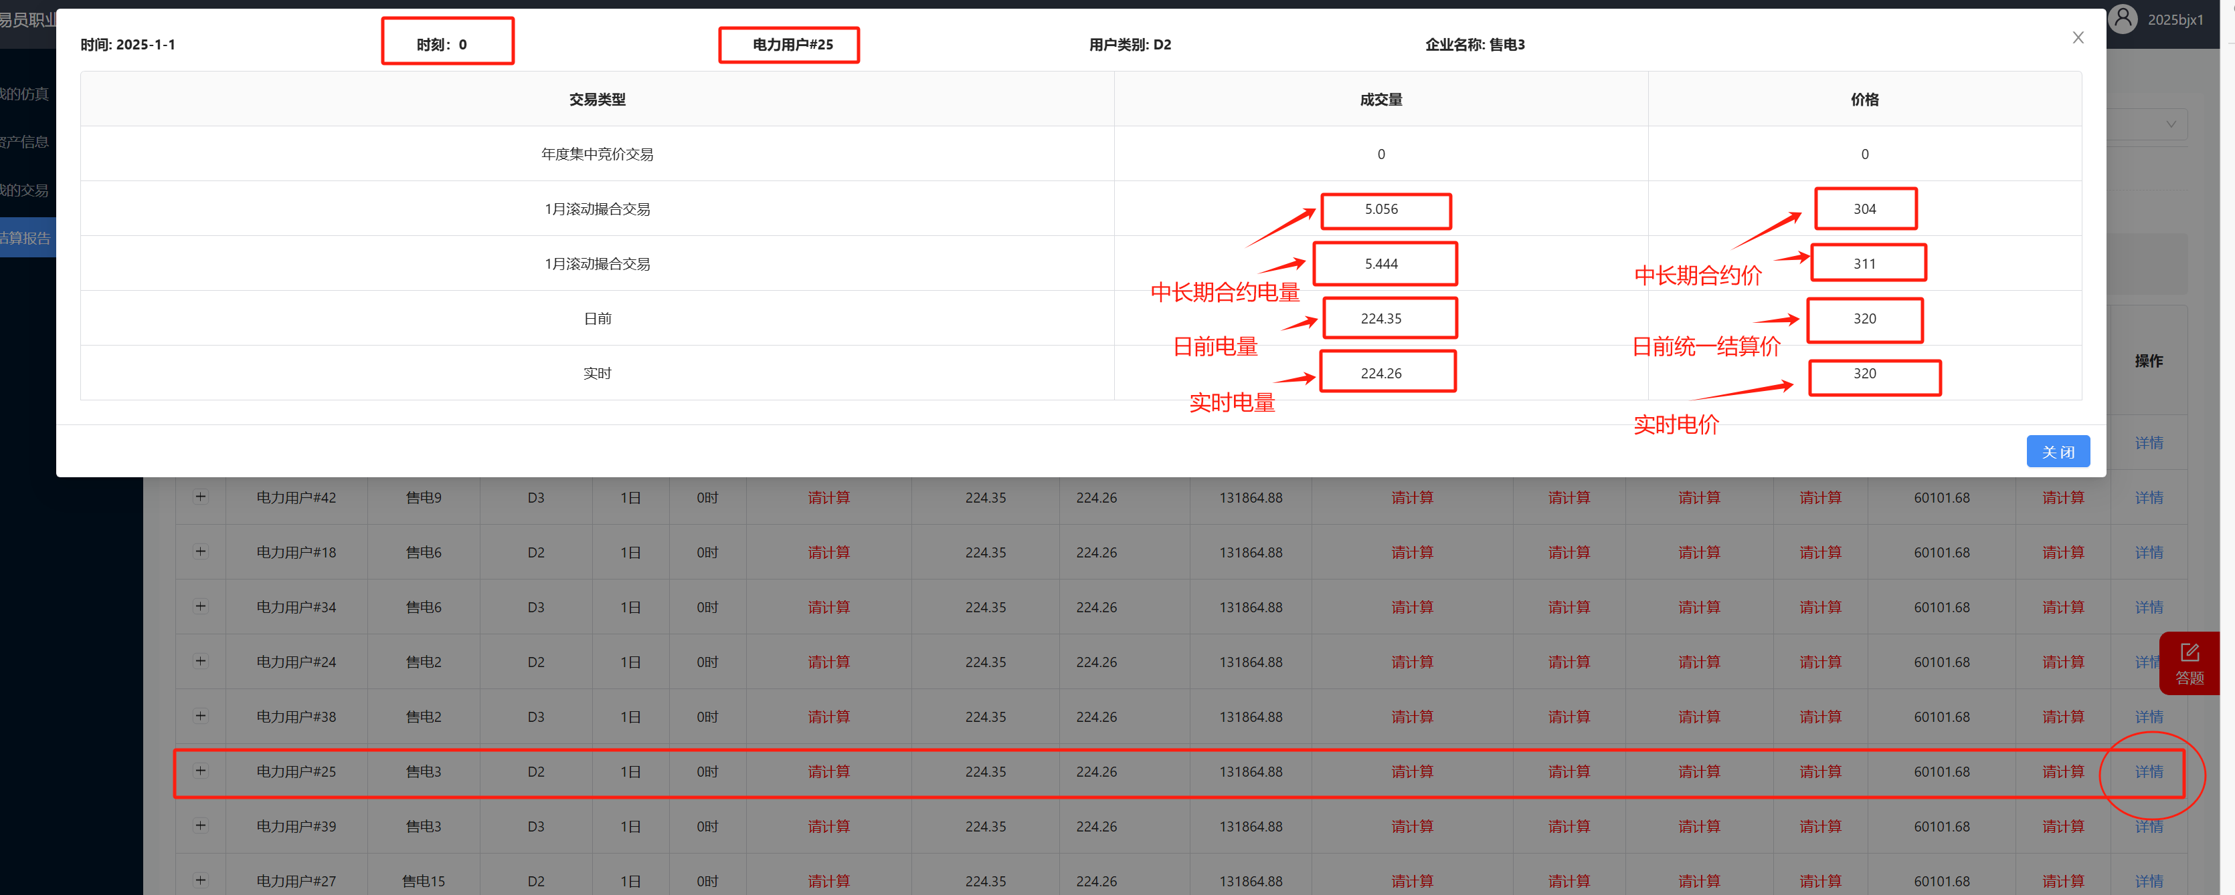
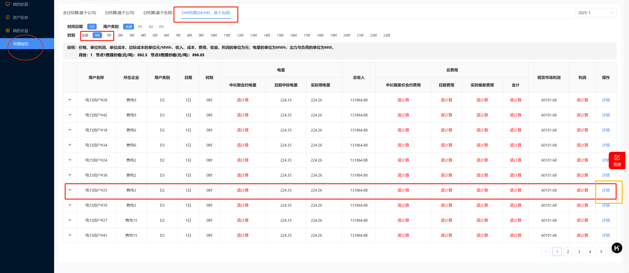
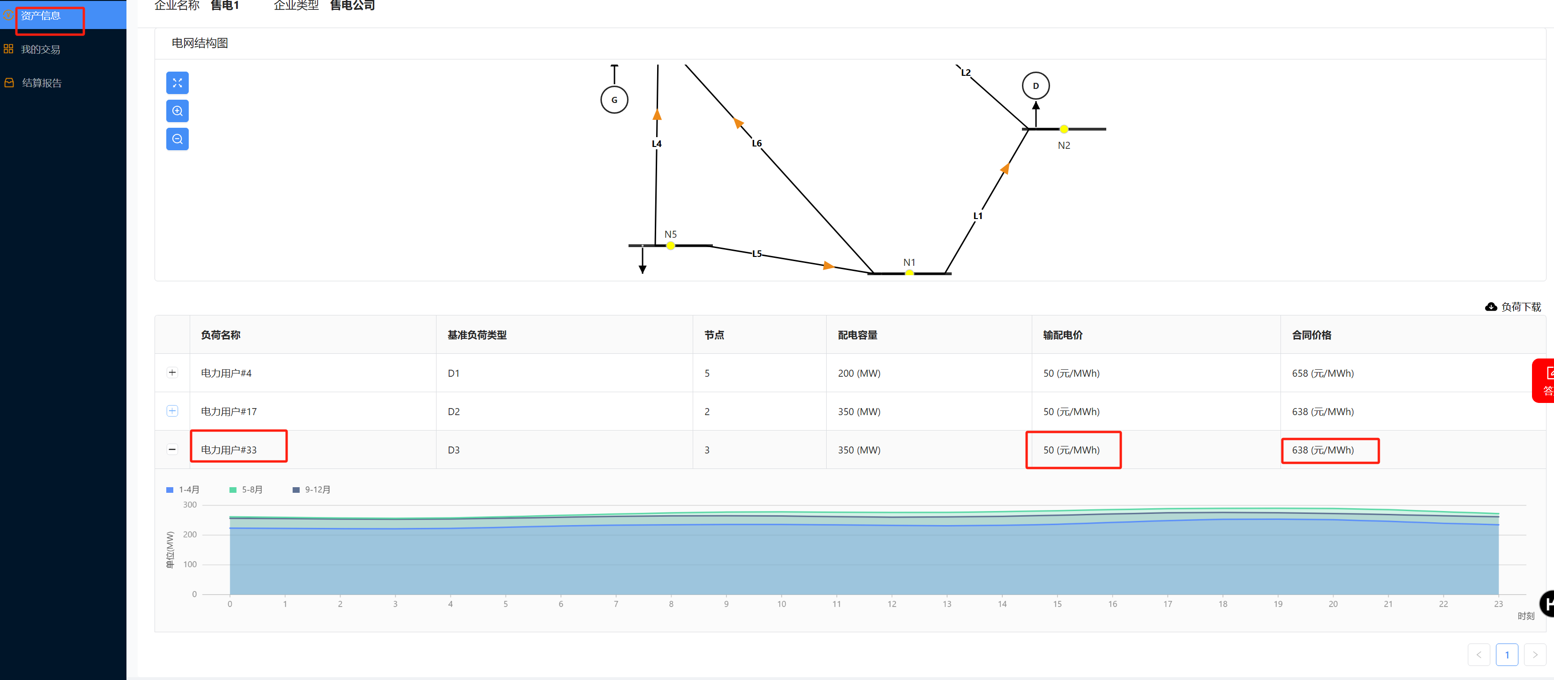
售电结算公式
中长期费用
合同 | 合约量 | 中长期合约成交价 | 日前现货价(日前统一结算价) | 中长期合约费用
1 | 0.222 | 340 | 0 | 75.48
2 | 0 | 0 | 0 | 0
3
4
5
中长期差价合约费用 | 75.48 | 中长期差价合约费用 = (中长期合约价格 - 统一结算点价格) × 中长期合约电量

现货费用
 | 中标量 | 价格
日前 | 133.2 | 0
实时 | 133 | 0
日前电量费用 | 0 | 日前电量费用 = 日前电量 × 日前价格
实时偏差电量费用 | 0 | 实时偏差电量电费 = (实时电量 - 日前电量) × 实时价格
现货电能量市场费用 | 0 | 现货电能量市场费用 = 日前电量费用 + 实时偏差电量电费

售电收入和利润
零售合同电价 | 输配电价 | 售电价格 | 实时电量
658 | 50 | 608 | 127.3
总收入 | 77398.4 | 总收入 = （零售合同价格-输配价格）× 实时电量
现货市场利润 | 77398.4 | 现货市场利润 = 总收入 - 现货电能量市场费用
总电费 | 75.48 | 总电费 = 中长期差价合约费用 + 日前电量费用 + 实时偏差电量电费
总利润 | 77322.92 | 总利润 = 总收入 - 总电费

区域类型说明
 | 输入区
 | 中间结果区
 | 结果区
 | 公式说明

给定负荷率的边际成本计算
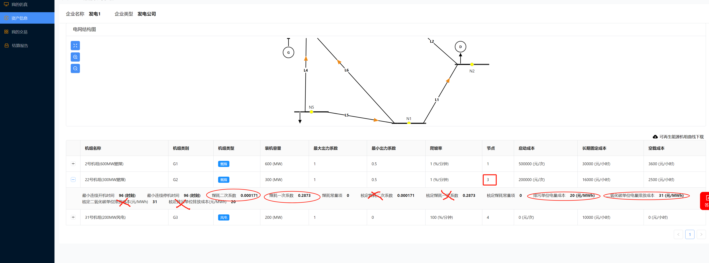
给定负荷率下的边际成本计算

容量 | 煤/气耗二次系数 | 煤/气耗一次系数 | 二氧化碳 | 排污 | 煤价 | 负荷率 | 出力 | 边际成本
300 | 0.000171 | 0.2873 | 31 | 20 | 895.82 | 0.8 | 240 | 381.90

燃煤机组: = (2 × 煤耗2次系数 × 出力 + 煤耗一次系数) × 交易月燃煤价格 + 二氧化碳单位电量排放成本 + 排污单位电量成本
注
煤耗系数取资产信息中煤耗数据，不是核定煤耗数据。

